様式－５(直放なし)
（注）本シートは直接放流区域がない場合のみ。直接放流区域がある場合は、参考様式、様式５（直放あり）を作成

 |  |  |  |  |  |  |  | 様式－５

雨水浸透阻害行為前後の最大雨水流出量

合理式 |  | Ｑ＝１/360・ｆ・ｒ・Ａ

 |  | Ｑ：流量（㎥／ｓ）
 |  | ｆ：流出係数 （様式－４より）
 |  | ｒ：最大降雨強度(10分間）（ｍｍ／ｈ）（大和川流域基準降雨より）
 |  | Ａ：集水面積（ｈａ）（様式－４より）

① 行為前の最大雨水流出量

 | Ｑ＝１／３６０× |  | #DIV/0! | ×１１６．２× | 0.0000 | ＝ | #DIV/0! | ㎥／ｓ

② 行為後の最大雨水流出量

 | Ｑ＝１／３６０× |  | #DIV/0! | ×１１６．２× | 0.0000 | ＝ | #DIV/0! | ㎥／ｓ

 | よって、

 | #DIV/0! |  | ㎥／ｓ－ | #DIV/0! | ㎥／ｓ | ＝ | #DIV/0! | ㎥／ｓ

 | #DIV/0! |  | ㎥／ｓ分をカットする対策が必要。

参考様式
（注）直接放流区域がある場合は、本シートは必ず提出してください。（直放ない場合は提出不要）
 |  |  |  |  |  |  |  |  | 参考様式
直接放流区域がある場合の調整池からの許容放流量

土地利用形態の区分 | 流出 係数 | 行為前面積(ha) |  | 行為後面積(ha) |  |  | 調整池容量計算ｼｽﾃﾑへ 入力する面積（ha）
 |  | 全体 | 直放 | 全体 | 直放 |  | 行為前 | 行為後
宅地 | 0.90 | 0 |  | 0 |  |  | 0 | 0
池沼 | 1.00 | 0 |  | 0 |  |  | 0 | 0
水路 | 1.00 | 0 |  | 0 |  |  | 0 | 0
ため池 | 1.00 | 0 |  | 0 |  |  | 0 | 0
道路(法面を有しないもの） | 0.90 | 0 |  | 0 |  |  | 0 | 0
鉄道線路（法面を有しないもの） | 0.90 | 0 |  | 0 |  |  | 0 | 0
飛行場（法面を有しないもの） | 0.90 | 0 |  | 0 |  |  | 0 | 0
不浸透性材料により舗装された土地（法面を除く） | 0.95 | 0 |  | 0 |  |  | 0 | 0
不浸透性材料により覆われた法面 | 1.00 | 0 |  | 0 |  |  | 0 | 0
ゴルフ場（雨水を排除するための排水施設を伴うものに限る） | 0.50 | 0 |  | 0 |  |  | 0 | 0
運動場その他これに類する施設 | 0.80 | 0 |  | 0 |  |  | 0 | 0
締め固められた土地 | 0.50 | 0 |  | 0 |  |  | 0 | 0
山地 | 0.30 | 0 |  | 0 |  |  | 0 | 0
人工的に造成され植生に覆われた法面 | 0.40 | 0 |  | 0 |  |  | 0 | 0
林地、耕地、原野、締め固められていない土地 | 0.20 | 0 |  | 0 |  |  | 0 | 0
合計面積 |  | 0 | 0 | 0 | 0 |  | 0 | 0 | 入力結果 | 入力結果がNGの原因
平均流出係数 |  | #DIV/0! | #DIV/0! | #DIV/0! | #DIV/0! |  | #DIV/0! | #DIV/0! | OK | －

 | 全体面積A | 0 | ha | 平均流出係数 (行為前) f全前 | #DIV/0! |  | 平均流出係数 (行為後) f全後 | #DIV/0!
 | うち直放面積A' | 0 | ha | 平均流出係数 (行為前) f直前 | #DIV/0! |  | 平均流出係数 (行為後) f直後 | #DIV/0!

[入力手順] 1．行為後に直接放流となる区域を区分毎に面積を入力（緑色ﾊｯﾁﾝｸﾞ部） 2．１で入力した直放区域の行為前の土地利用形態を確認し、該当する区分に面積を入力（黄色ﾊｯﾁﾝｸﾞ部） 3．入力結果がOKであることを確認 4．青色ﾊｯﾁﾝｸﾞ部の面積を調整池容量計算ｼｽﾃﾑに入力し、計算を行う。 5．4の計算結果がOKかつ最大放流量がQa以下となるよう、施設設計を行う。 |  |  |  |  |  | 行為地全体の許容放流量（QA） | #DIV/0! |  | ㎥/s
 |  |  |  |  |  | 1÷360×f全前×116.2×A
 |  |  |  |  |  | 直放区域の行為後放流量（QA'） | #DIV/0! |  | ㎥/s
 |  |  |  |  |  | 1÷360×f直後×116.2×A'

 |  |  |  |  |  | 調整池からの許容放流量（Qa） | #DIV/0! |  | ㎥/s
 |  |  |  |  |  | Qa＝QA－QA'

様式ー６
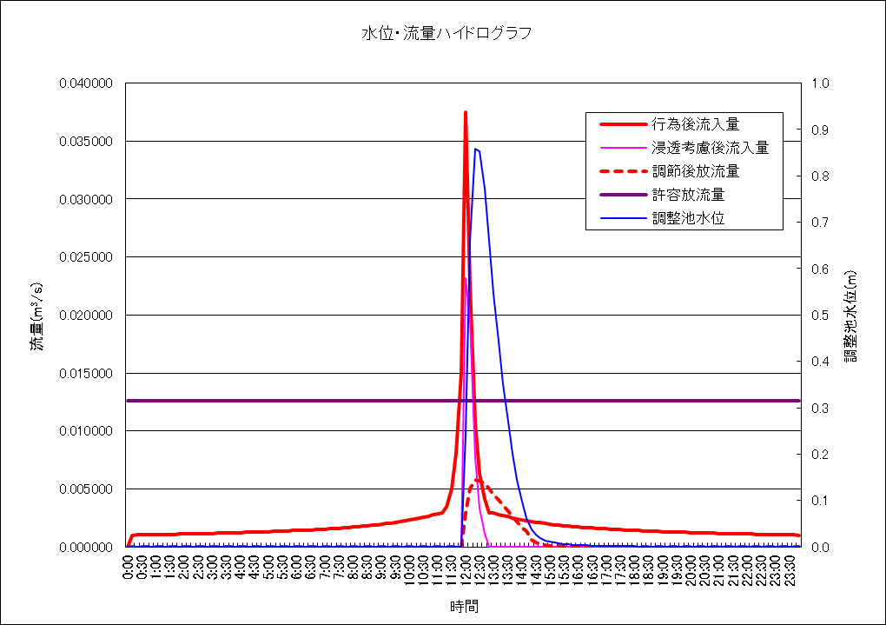
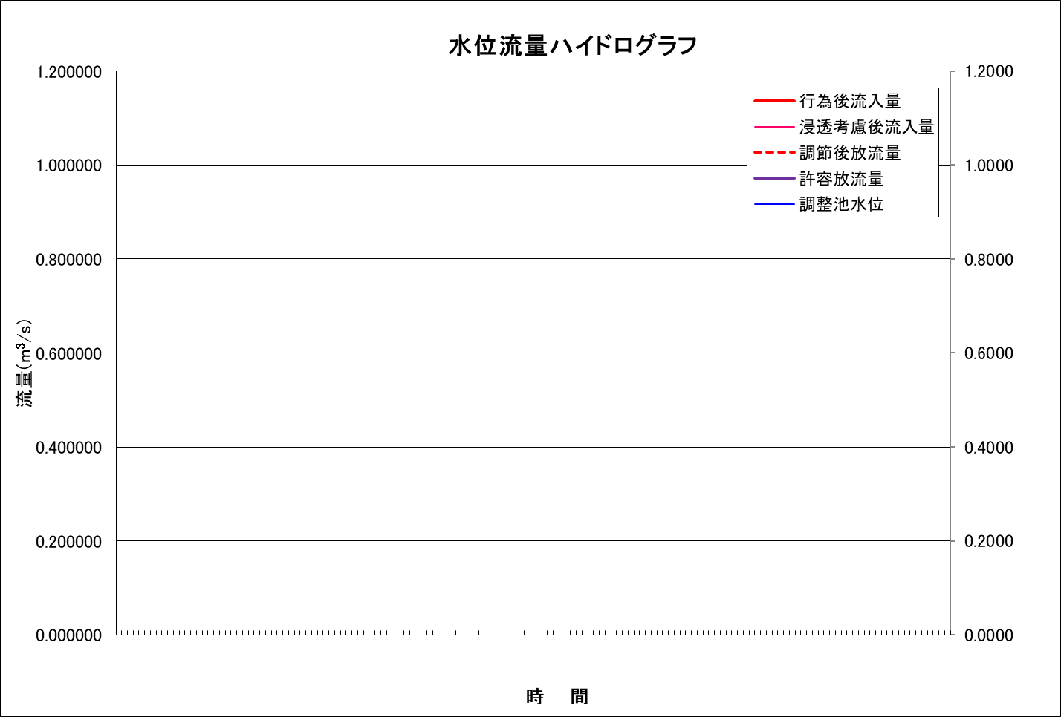
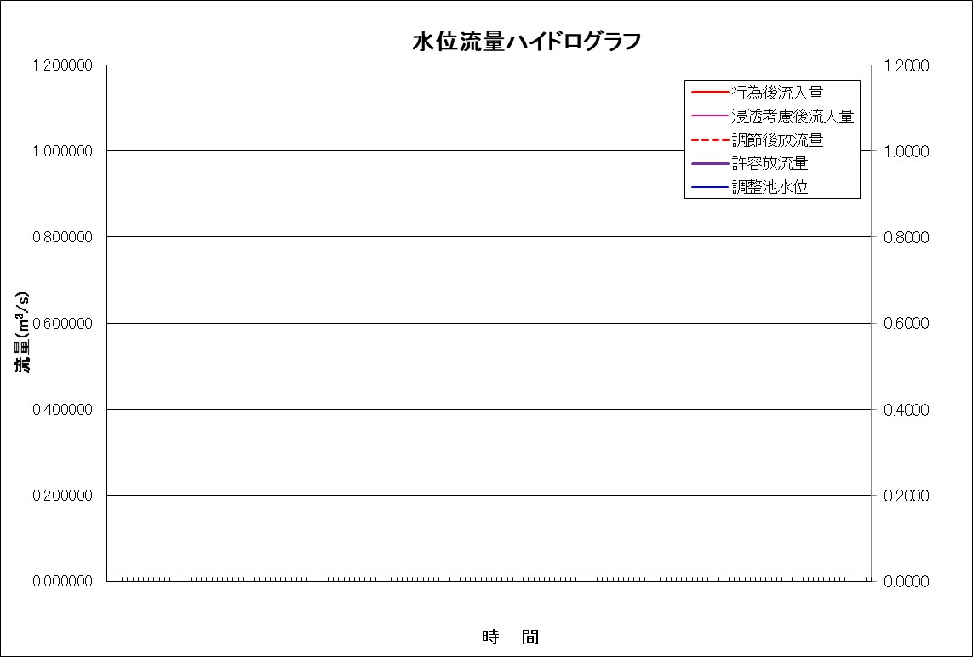
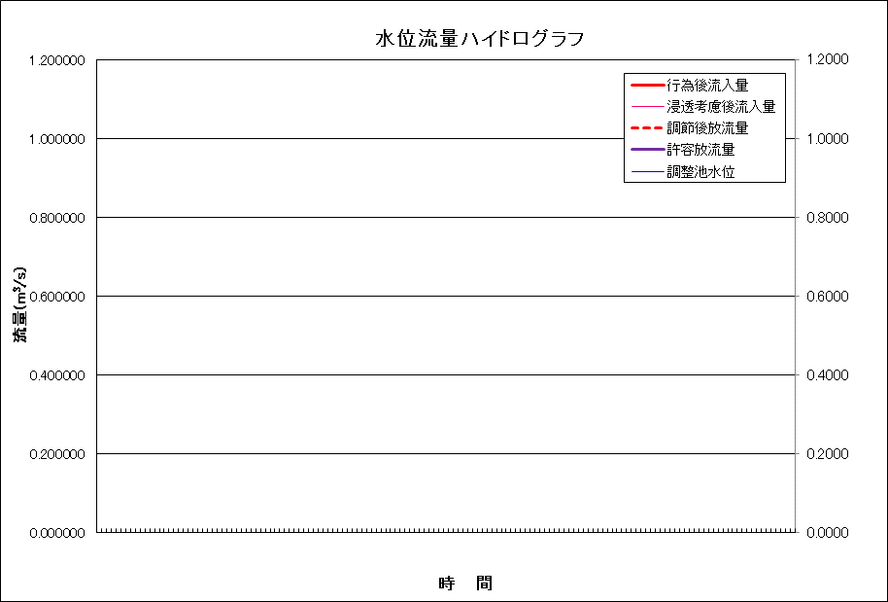
（注）グラフを貼付けする際、「形式を選択して貼り付け」→「図（拡張メタファイル）」で貼り付けしてください。
 | 政令第９条第１項に規定する技術的基準に適合することを証する書類 |  |  |  |  |  |  |  |  |  |  |  |  |  | 様式－６

流出抑制施設諸元

 | 調整池諸元 |  |  |  |  | 浸透施設諸元 |  |  |  |  |  |  | 空隙貯留量諸元
 | 放流口径（2段オリフィスの場合は、上・下段の雨諸元を記載） |  |  |  |  | 浸透能力 |  | m3/s |  |  |  |  | 空隙貯留量 |  | m3
 |  |  | 下段 | 上段（２段オリフィスの場合）
 | 放流口形状 | 形状 |  |  |  | 【浸透マス】 | 単位設計浸透能（ｍ3/ｈｒ/個） |  | 設置数量 （個） | 影響係数 |  |  | 【浸透マス】 | 体積 （ｍ3） | 空隙率 （％）
 |  | 直径 |  |  |  |  | 比浸透量（㎡） | 飽和透水係数 （m/hr） |  | （1） | （2） | （3）
 |  | 高さ |  |  |  |  |  |  |  | 内容（１） | 内容（２） | 内容（３）
 |  | 幅 |  |  |  | 1 |  |  |  | 1.00 | 1.00 | 1.00 | 1
 | 管底位置（池底から） |  | 0.000 |  |  | 2 |  |  |  | 1.00 | 1.00 | 1.00 | 2
 |  |  |  |  |  | 3 |  |  |  | 1.00 | 1.00 | 1.00 | 3
 | 調整池諸元 |  | ポンプ諸元(ポンプ排水を用いた場合) |  |  | 4 |  |  |  | 1.00 | 1.00 | 1.00 | 4
 | Ｈ | Ｖ | Ｈ | Q |  | 5 |  |  |  | 1.00 | 1.00 | 1.00 | 5
 | 0.000 | 0.00 |  |  |  | 6 |  |  |  | 1.00 | 1.00 | 1.00 | 6
 |  |  |  |  |  | 7 |  |  |  | 1.00 | 1.00 | 1.00 | 7
 |  |  |  |  |  | 8 |  |  |  | 1.00 | 1.00 | 1.00 | 8
 |  |  |  |  |  | 9 |  |  |  | 1.00 | 1.00 | 1.00 | 9
 |  |  |  |  |  | 10 |  |  |  | 1.00 | 1.00 | 1.00 | 10

 |  |  |  |  |  | 【浸透トレンチ】 | 単位設計浸透能（ｍ3/ｈｒ/m） |  | 設置数量 （ｍ） | 影響係数 |  |  | 【浸透トレンチ】 | 体積 （ｍ3） | 空隙率 （％）
 |  |  |  |  |  |  | 比浸透量（㎡） | 飽和透水係数 （m/hr） |  | （1） | （2） | （3）
 |  |  |  |  |  |  |  |  |  | 内容（１） | 内容（２） | 内容（３）
 |  |  |  |  |  | 1 |  |  |  | 1.00 | 1.00 | 1.00 | 1
 |  |  |  |  |  | 2 |  |  |  | 1.00 | 1.00 | 1.00 | 2
 |  |  |  |  |  | 3 |  |  |  | 1.00 | 1.00 | 1.00 | 3
 |  |  |  |  |  | 4 |  |  |  | 1.00 | 1.00 | 1.00 | 4
 |  |  |  |  |  | 5 |  |  |  | 1.00 | 1.00 | 1.00 | 5
 |  |  |  |  |  | 6 |  |  |  | 1.00 | 1.00 | 1.00 | 6
 |  |  |  |  |  | 7 |  |  |  | 1.00 | 1.00 | 1.00 | 7
 |  |  |  |  |  | 8 |  |  |  | 1.00 | 1.00 | 1.00 | 8
 |  |  |  |  |  | 9 |  |  |  | 1.00 | 1.00 | 1.00 | 9
 |  |  |  |  |  | 10 |  |  |  | 1.00 | 1.00 | 1.00 | 10

 |  |  |  |  |  | 【透水性舗装】 | 単位設計浸透能（ｍ3/ｈｒ/㎡） |  | 設置数量 （㎡） | 影響係数 |  |  | 【透水性塗装】 | 体積 （ｍ3） | 空隙率 （％）
 |  |  |  |  |  |  | 比浸透量（㎡） | 飽和透水係数 （m/hr） |  | （1） | （2） | （3）
 |  |  |  |  |  |  |  |  |  | 内容（１） | 内容（２） | 内容（３）
 |  |  |  |  |  | 1 |  |  |  | 1.00 | 1.00 | 1.00 | 1
 |  |  |  |  |  | 2 |  |  |  | 1.00 | 1.00 | 1.00 | 2
 |  |  |  |  |  | 3 |  |  |  | 1.00 | 1.00 | 1.00 | 3
 |  |  |  |  |  | 4 |  |  |  | 1.00 | 1.00 | 1.00 | 4
 |  |  |  |  |  | 5 |  |  |  | 1.00 | 1.00 | 1.00 | 5
 |  |  |  |  |  | 6 |  |  |  | 1.00 | 1.00 | 1.00 | 6
 |  |  |  |  |  | 7 |  |  |  | 1.00 | 1.00 | 1.00 | 7
 |  |  |  |  |  | 8 |  |  |  | 1.00 | 1.00 | 1.00 | 8
 |  |  |  |  |  | 9 |  |  |  | 1.00 | 1.00 | 1.00 | 9
 |  |  |  |  |  | 10 |  |  |  | 1.00 | 1.00 | 1.00 | 10

 |  |  |  |  |  | 【その他】 | 単位設計浸透能（ｍ3/ｈｒ/単位） |  | 設置数量 （単位） | 影響係数 |  |  | 【その他】 | 体積 （ｍ3） | 空隙率 （％）
 |  |  |  |  |  |  | 比浸透量（㎡） | 飽和透水係数 （m/hr） |  | （1） | （2） | （3）
 |  |  |  |  |  |  |  |  |  | 内容（１） | 内容（２） | 内容（３）
 |  |  |  |  |  | 1 |  |  |  | 1.00 | 1.00 | 1.00 | 1
 |  |  |  |  |  | 2 |  |  |  | 1.00 | 1.00 | 1.00 | 2
 |  |  |  |  |  | 3 |  |  |  | 1.00 | 1.00 | 1.00 | 3
 |  |  |  |  |  | 4 |  |  |  | 1.00 | 1.00 | 1.00 | 4
 |  |  |  |  |  | 5 |  |  |  | 1.00 | 1.00 | 1.00 | 5
 |  |  |  |  |  | 6 |  |  |  | 1.00 | 1.00 | 1.00 | 6
 |  |  |  |  |  | 7 |  |  |  | 1.00 | 1.00 | 1.00 | 7
 |  |  |  |  |  | 8 |  |  |  | 1.00 | 1.00 | 1.00 | 8
 |  |  |  |  |  | 9 |  |  |  | 1.00 | 1.00 | 1.00 | 9
 |  |  |  |  |  | 10 |  |  |  | 1.00 | 1.00 | 1.00 | 10

 | 調節計算結果

 |  | 最大流入量（行為後） |  | m3/s
 |  | 最大放流量 |  | m3/s | ＜ | 許容放流量 |  | m3/s

（様式－６作成要領）
 | （様式－６作成要領）
 | 様式－６では、雨水貯留浸透施設の対策規模を設定し、行為後のピーク流量が行為前の流出雨水量の最大値を超えないか確認することを目的としています。

 | 奈良市（下記リンク先）より、調整池容量計算システムをダウンロードし、様式－６を作成します。 国交省HPからシステムをダウンロードした場合は、別シート（【参考】大和川流域降雨強度）の強度を入力する必要があります。 また、システムの詳細な使用方法については、奈良県HP（下記リンク先）の調整池容量計算システムをダウンロードし、フォルダー内にある「ユーザーマニュアル」を参考にしてください。
 | （リンク先）
 | 奈良市河川耕地課HP
 | 奈良県河川整備課HP

 | ～「調整池容量システム（エクセル）」使用方法（概略）～
 | 【シート名】
1． | 流出係数算出
 |  | （直接放流がない場合）様式－４の面積を入力
 |  | （直接放流がある場合）参考様式の青色部の面積を入力

2． | 01流出計算（Q-Tグラフ）
 |  | 「流出係数」ボタンを押下後、「計算実行」ボタンを押下

3． | 浸透施設能力
 |  | 浸透施設がある場合は、比浸透量、飽和透水係数、設置数量、影響係数、体積、空隙率を入力
 |  | 浸透施設諸元の算出には「シート名：浸透施設諸元算出表」を使用し、算出された諸元（青・緑ハッチング項目）を浸透施設能力シートに入力してください。

4． | 02流出計算（QT-Sグラフ）
 |  | 流出計算条件を選択し、「計算実行/再設定」ボタンを押下

5． | 04－①調整計算（自然調節方式）
 | ① | 調整池の施設諸元（高さ、容量、ｵﾘﾌｨｽ、池底面からｵﾘﾌｨｽまでの高さ）を入力後、「計算実行」ボタンを押下（排水方法が、オリフィス2段やポンプ排水の場合は別シートに入力）

 | ② | 計算結果の総合評価がO.Kであるか確認
 |  | （N.Gの場合はO.Kになるまで、繰り返し諸元を調整する）
 | ③ | 直接放流がある場合は、最大放流量が参考様式のQa以下であるか確認
 |  | （超過の場合はOKになるまで、繰り返し諸元を調整する）
 | ④ | ②、③がすべてOKであれば、「許可申請図書の作成」ボタンを押下し、保存先に問題なければ計算結果が出力される。

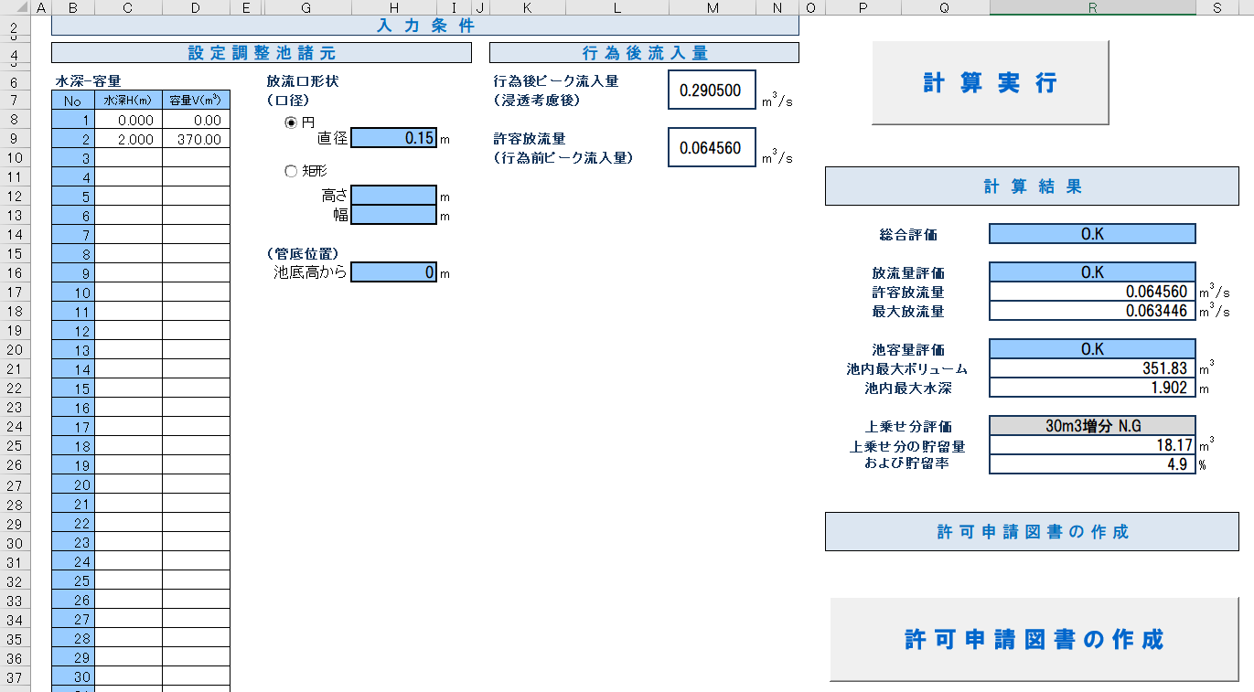

○注意事項１
直接放流がある場合は参考様式Qa以下であること。超過している場合は放流口形状等を変更し計算実行を行ってください。

○注意事項２
クリックし、許可申請図書.xlsを作成してください。
作成したファイルより、流出抑制施設の諸元や調節計算結果（ｸﾞﾗﾌ含む）を様式－６にコピーし貼付け。グラフは形式を選択し貼り付け（図（拡張メタファイル））してください。

浸透施設諸元算出表
 | 浸透施設諸元算出表

 | 使用する浸透施設の諸元をオレンジ色ハッチング箇所に入力してください。 必要な諸元（青・緑ハッチング項目）が自動算出されます。

 | 例として、下図の正方形ますおよび浸透トレンチを使用した場合の数値を赤字で示しています。

 | 施設 |  | 円筒ます | 正方形ます | 矩形ます | 浸透トレンチ・浸透側溝 | 透水性舗装・透水性平板
 | 浸透面 |  | 側面および底面 | 側面および底面 | 側面および底面 | 側面および底面 | 底面
 | 模式図 |  |  |  |  | 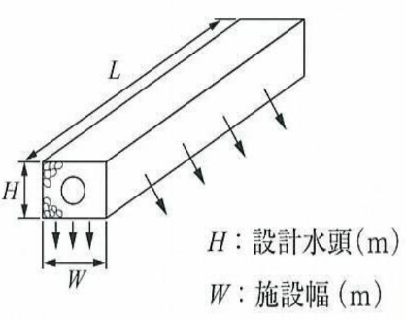 | 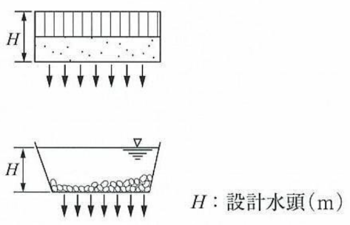
 | 施設規模の適応範囲 |  | H≦1.5m, 0.2≦D≦10m | H≦1.5m, W≦80m | H≦1.5m, L≦200m, W≦4m | H≦1.5m, W≦1.5m | H≦1.5m
 | 設計水頭H(m) |  |  | 0.75 |  | 0.75
 | 施設直径D(m)、施設幅W(m) |  |  | 0.75 |  | 0.75
 | 施設延長L(m)
 | 係数 | a |  | 1.075 |  | 3.093 | 0.014
 |  | b |  | 6.69775 |  | 1.682 | 1.287
 |  | c |  | 1.8605
浸透能力算出のために必要な諸元 | 比浸透量(m2) |  |  | 7.4885 |  | 4.00175
 | 飽和透水係数(m/hr) |  | 0.036 | 0.036 | 0.036 | 0.036 | 0.0036
 | 設置数量(個)、(m)、(m2) |  |  | 12 |  | 70.2
 | 影響係数（１） |  | 0.9 | 0.9 | 0.9 | 0.9 | 0.9
 | 影響係数（２） |  | 0.9 | 0.9 | 0.9 | 0.9 | 0.9
 | 管の外径(m) |  | 0.318 | 0.318 |  | 0.216
 | 管の内径(m) |  | 0.3 | 0.3 |  | 0.2
 | 管の高さ(m) |  | 0.8 | 0.6
 | トレンチの段数 |  |  |  |  | 2
空隙貯留量算出のために必要な諸元 | 空隙部の体積(m3) |  | 0 | 4.4906572521 | 0 | 34.342747446 | 0
 | 空隙率(%) |  |  | 35 |  | 35 |  | 下表の材料別の空隙率を参照し、 該当する材料の設計値を入力してください
 | 管内の体積(m3) |  | 0 | 0.50893800988 | 0 | 4.4107960856 |  | 空隙貯留量の条件設定【その他】に 入力してください
 | 空隙率(%) |  | 100 | 100 | 100 | 100

 |  |  |  |  | ●材料別の空隙率
 |  |  |  |  | 材料 | 設計値 | 文献による参考値
 |  |  |  |  | 単粒度砕石（３・４・５号） | 35% | 30～40％※１
 |  |  |  |  | クラッシャーラン | 12% | 骨材間隙率6～18％※２
 |  |  |  |  | 粒度調整砕石 | 9% | 骨材間隙率3～15％※２
 |  |  |  |  | 透水性アスファルト混合物 | 15% | 10～20％以上※３
 |  |  |  |  | 透水性瀝青安定処理路盤
 |  |  |  |  | 透水性コンクリート | 20% | 連続空隙率20%※４
 |  |  |  |  | プラスチック製貯留材 | 使用する製品の カタログ値を採用 | 60～95％※４ 空隙率は製品により異なり、また98％の空隙率を有するものもある
 |  |  |  |  | ※１：雨水浸透施設技術指針［案］構造・施工・維持管理編 社団法人雨水貯留浸透技術協会
 |  |  |  |  | ※２：舗装設計施工指針 社団法人日本道路協会
 |  |  |  |  | ※３：雨水流出抑制施設(規定及び解説)住宅・都市整備公団
 |  |  |  |  | ※４：技術評価認定書 社団法人雨水貯留浸透技術協会

